Principal
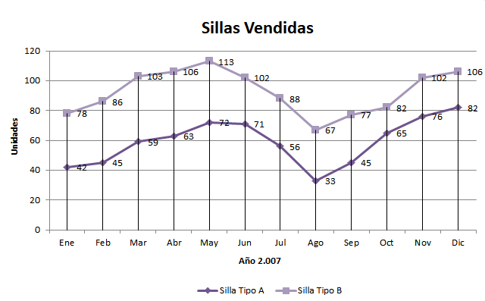
 | Silla Tipo A | Precio Final | Silla Tipo B | Precio Final | Hacer un gráfico igual que en la imagen.
Ene | 42 | 1,973.16 € | 78 | 3,852.82 €
Feb | 45 | 2,114.10 € | 86 | 4,247.98 €
Mar | 59 | 2,688.67 € | 103 | 4,953.11 €
Abr | 63 | 2,870.95 € | 106 | 5,097.37 €
May | 72 | 3,281.08 € | 113 | 5,433.99 €
Jun | 71 | 3,235.51 € | 102 | 4,905.02 €
Jul | 56 | 2,551.95 € | 88 | 4,346.77 €
Ago | 33 | 1,550.34 € | 67 | 3,397.03 €
Sep | 45 | 2,114.10 € | 77 | 3,803.43 €
Oct | 65 | 2,962.09 € | 82 | 4,050.40 €
Nov | 76 | 3,374.10 € | 102 | 4,905.02 €
Dic | 82 | 3,640.48 € | 106 | 5,097.37 €

 | Precio Estándar | Descuento 1 | Descuento 2 | Descuento 3
Silla Tipo A | 46.98 € | 3.00% | 5.50% | 8.00%
Silla Tipo B | 52.27 € | 3.00% | 5.50% | 8.00%

 |  | Precio con descuento
 |  | Descuento 1 | Descuento 2 | Descuento 3
 | Silla Tipo A | 45.57 € | 44.40 € | 43.22 €
 | Silla Tipo B | 50.70 € | 49.40 € | 48.09 €

 |  |  | Unidades
Descuento 1 | Si se compran más de |  | 50
Descuento 2 | Si se compran más de |  | 75
Descuento 3 | Si se compran más de |  | 100
Sillas Vendidas

 | <50 | <75 | <100 | >99
 | ¿Cuántas sillas se han comprado en lotes de menos de 50 unidades? | ¿Cuántas sillas se han comprado en lotes de entre 50 y 74 unidades? | ¿Cuántas sillas se han comprado en lotes de entre 75 y 99 unidades? | ¿Cuántas sillas se han comprado en lotes de más de 100 unidades?

Silla Tipo A | 165 | 386 | 158 | 0
Silla Tipo B | 0 | 67 | 411 | 632

 | ¿Cuántos meses se han comprado menos de 50 unidades? | ¿Cuántos meses se han comprado entre 50 y 74 unidades? | ¿Cuántos meses se han comprado entre 75 y 99 unidades? | ¿Cuántos meses se han comprado más de 100 unidades?

Silla Tipo A | 4 | 6 | 2 | 0
Silla Tipo B | 0 | 1 | 5 | 6

